임차품목
2023 부산국제록페스티벌 부대시설 및 행사용품
부산문화관광축제조직위원회 |  |  |  |  |  | (*부가세 포함, 단위 : 원)
No. | 물 품 명 칭 | 이미지 | 내 용 | 임차기간 | 예정수량(A) | 기초단가(B) | 예정금액(A*B)
총 계 |  |  |  |  | 3,917 | - | -
 | Marquee천막 | 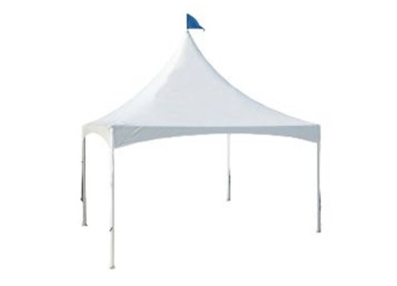 | 5000×5000×5100 mm | 2일 | 250
 | Canopy천막 | 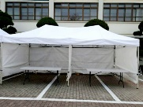 | 3000×6000 mm | 2일 | 30 |  | -
 | 듀라테이블 | 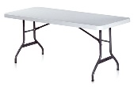 | 1830×750 mm | 2일 | 360 |  | -
 | 듀라테이블 | 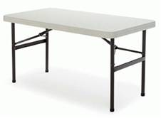 | 1200x600 mm | 2일 | 50 |  | -
 | 테이블보(남색) |  | 원형테이블용 (1800 mm) | 2일 | 3 |  | -
 | 테이블보(남색) |  | 원형테이블용 (1500 mm) | 2일 | 2 |  | -
 | 테이블보(남색) |  | 테이블용 (1830x750mm) | 2일 | 5 |  | -
 | 테이블보(남색) |  | 테이블용 (1200x600mm) | 2일 | 17
 | 플라스틱의자 | 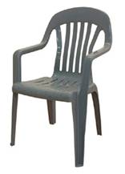 | 600ⅹ550ⅹ910mm | 2일 | 940 |  | -
 | 접의자 |  | 440ⅹ470ⅹ760 mm | 2일 | 120
 | 철제휀스 | 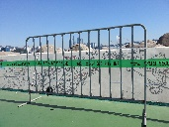 | 길이 1800 mm | 2일 | 550 |  | -
 | 자동벨트차단봉 | 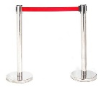 | 최대 길이 2000 mm | 2일 | 150 |  | -
 | 지주팩 |  | 설치 철거 포함 | 2일 | 150 |  | -
 | 와이파이 에그 | 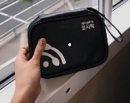 | 최신형 | 2일 | 9 |  | -
 | 노트북 | 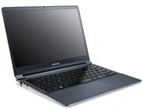 | 최신형 | 2일 | 10 |  | -
 | 데스크탑 | 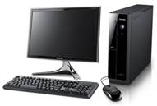 | 최신형 | 2일 | 5 |  | -
 | 싸인폴 |  | A3 규격 | 2일 | 15 |  | -
 | 금고 | 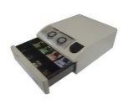 | 330 X 390 X 150 mm | 2일 | 1 |  | -
 | 플라스틱 쓰레기통 | 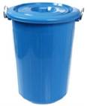 | 55L 이상 | 2일 | 70
 | 릴선 | 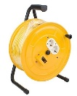 | 길이 20m 이상 | 2일 | 25 |  | -
 | 소화기 | 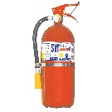 | 분말소화기(3.3kg) | 2일 | 60 |  | -
 | 20KG 소화기 |  | 20KG 이동식 대형소화기 | 2일 | 6 |  | -
 | 라바콘 |  | H750 mm | 2일 | 150 |  | -
 | 라바콘걸이봉 | 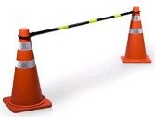 | 길이 1800 mm 이상 | 2일 | 150 |  | -
 | 멀티탭 | 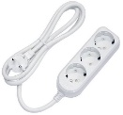 | 길이 5m, 3구 이상 | 2일 | 170
 | 전신거울 |  | - | 2일 | 24
 | 행거 | 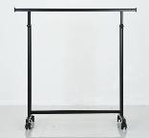 | 길이 900 mm 이상 옷걸이 각 15개 포함 | 2일 | 24
 | 냉장쇼케이스 | 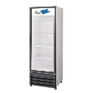 | 4단 이상 | 2일 | 4 |  | -
 | 화이트보드 | 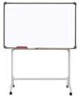 | 1500 X 900 mm | 2일 | 3 |  | -
 | 리어카 |  | 최신형 | 2일 | 2
 | 냉온수기 |  | 냉수, 온수 겸용 | 2일 | 40 |  | -
 | 생수 |  | 18.9L | 2일 | 40
 | 물끓이개 |  | 용량 40L | 2일 | 2
 | 복합기 |  | 흑백 기본 3000장 컬러 기본 1000장 | 2일 | 3 |  | -
 | 원형테이블 |  | 지름 1500mm | 2일 | 10
 | 원형테이블 |  | 지름 1800mm | 2일 | 10 |  | -
 | 바리게이트 |  | W1000 x H1000 이상 | 2일 | 160 |  | -
 | 캐비닛 |  | 850 X 350 X 1790 mm | 2일 | 2 |  | -
 | 무전기 | 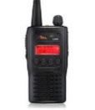 | 99채널, 방수 | 2일 | 120 |  | -
 | 금속탐지기 |  | 휴대용 금속탐지기 | 2일 | 30 |  | -
 | 랜선 및 공유기 | 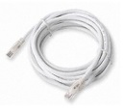 | 부스 내 설치 해체 포함 (Marquee천막 7동) | 2일 | 1
 | 고무매트 | 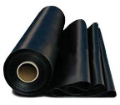 | 롤 형식, W145 x D1 m | 2일 | 5 |  | -
 | 파티션 | 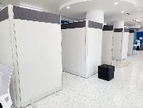 | W1000 x H1800 mm | 2일 | 10
 | 유리쇼파테이블 | 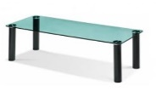 | 길이 1500mm 이상 | 2일 | 2 |  | -
 | 쇼파 | 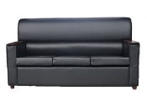 | 3인용 | 2일 | 5 |  | -
 | 쇼파 | 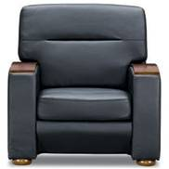 | 1인용 | 2일 | 2 |  | -
 | 우드원형테이블 |  | 테이블당 의자4개 | 2일 | 10
 | 우드의자 |  | 알루미늄 프레임 | 2일 | 50
 | 커피포트 |  | 1L 이상 | 2일 | 10 |  | -
 | 식기 세트 | 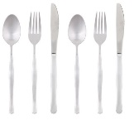 | 수저, 포크, 나이프 세트 | 2일 | 40 |  | -
 | 청소도구 | 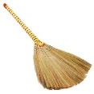 | 빗자루, 쓰레받이, 대걸레 | 2일 | 10

